CUÁNTOS SOMOS
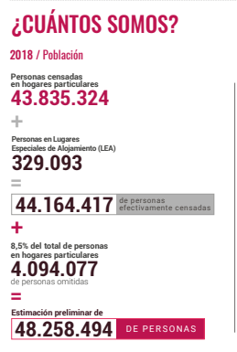
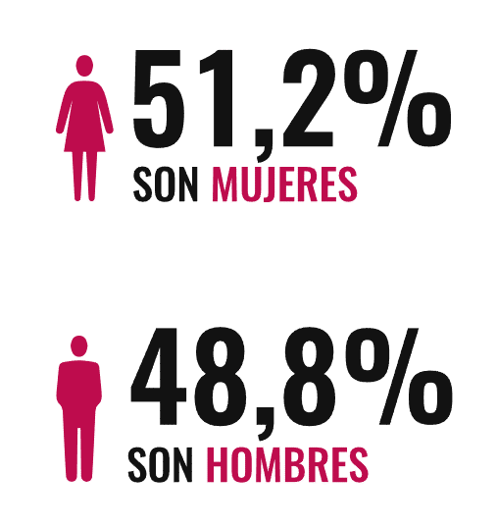
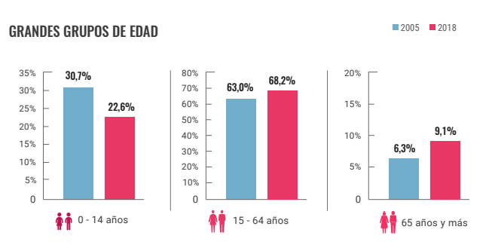
Total de personas censadas |  |  | 48258494
VARIABLES | ETIQUETA | Frecuencia | FRECUENCIA PORCENTUAL | Llenar
GENERO | Hombre | 23550145 | 48.80% | 48.8
 | Mujer | 24708349 | 51.20% | 51.2
EDADES | 0 - 14 | 10906420 | 22.60% | 22.6
 | 15 - 65 | 32912293 | 68.20% | 68.2
 | ≥ 65 | 4391523 | 9.10% | 9.1

DÓNDE ESTAMOS
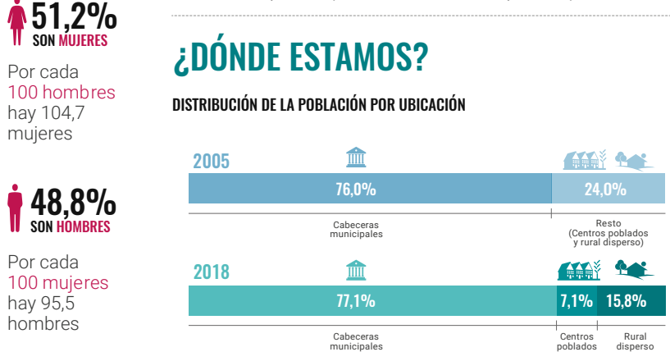
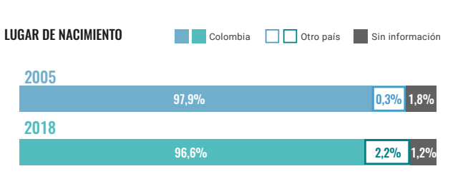
Total de personas censadas |  |  | 48258494
VARIABLES | ETIQUETA | Frecuencia | FRECUENCIA PORCENTUAL | Llenar
Ditribuación de población | C. Municipal | 37207299 | 77.1% | 77.1
 | Centros poblados | 3426353 | 7.1% | 7.1
 | Rural | 7624842 | 15.8% | 15.8
Lugar de nacimiento | Colombia | 46617705 | 96.6% | 96.6
 | Otro pais | 1061687 | 2.2% | 2.2
 | Sin información | 579102 | 1.2% | 1.2

CÓMO VIVIMOS
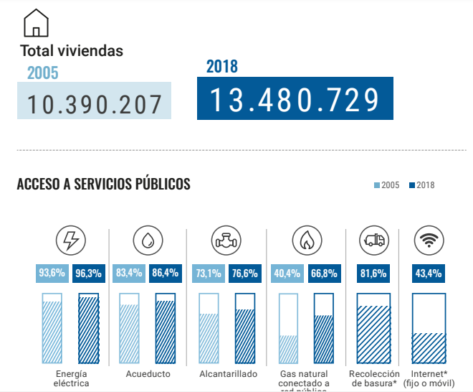
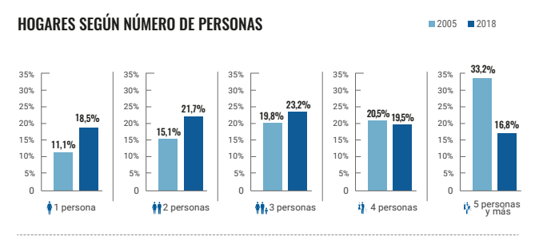
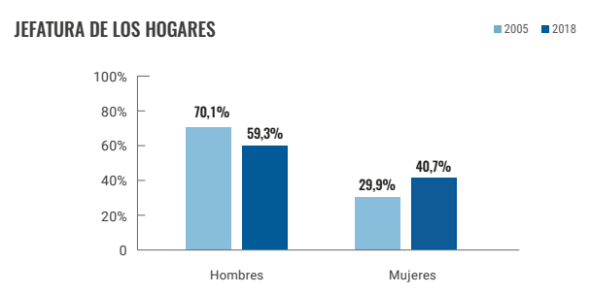
Total de personas censadas |  |  | 48258494
VARIABLES | ETIQUETA | Frecuencia | FRECUENCIA PORCENTUAL | Llenar
Servivios publicos | E. Electrica | 46472930 | 96.3% | 96.3
 | Acueducto | 41695339 | 86.4% | 86.4
 | Alcantarillado | 36966006 | 76.6% | 76.6
 | Gas | 32236674 | 66.8% | 66.8
 | Aseo | 39378931 | 81.6% | 81.6
 | Internet | 20944186 | 43.4% | 43.4
N° Personas en el hogar | 1 Persona | 8927821 | 18.5% | 18.5
 | 2 Personas | 10472093 | 21.7% | 21.7
 | 3 Personas | 11195971 | 23.2% | 23.2
 | 4 personas | 9410406 | 19.5% | 19.5
 | 5 Personas y mas | 8107427 | 16.8% | 16.8
Jefatura del hogar | Hombre | 28617287 | 59.3% | 59.3
 | Mujer | 19641207 | 40.7% | 40.7

Entrega
Rango de Edades de la poblacion encuestada
0 - 14 | 10906420
15 - 65 | 32912293
≥ 65 | 4391523
FRECUENCIA DE SEXO
Hombre | 48.80%
Mujer | 51.20%
Realice un análisis detallado de la información y revise si existen gráficos estadísticos que soporten dicha información, en caso de no encontrarlos, elabórelos. (Por ejemplo, histogramas, diagramas de barras, diagramas circulares, entre otros, dependiendo de las variables analizadas).
 | Histograma

A partir de la información consultada, determine las variables que fueron objeto de medición en este censo, y precise a partir de ello, cómo estos datos son esenciales para determinar el desarrollo de las variables demográficas. (Por ejemplo, el tamaño de los hogares, el índice de envejecimiento, el índice de juventud, los fenómenos migratorios dentro del país y, desde y hacia el exterior, por mencionar algunos).

Distribucion de la Poblacion
C. Municipal | 37207299
Centros poblados | 3426353
Rural | 7624842
 | Grafica de barras

Variables

 | Diagrama circular
SERVICIO PUBLICOS EN LOS HOGARES
E. Electrica | 46472930
Acueducto | 41695339
Alcantarillado | 36966006
Gas | 32236674
Aseo | 39378931
Internet | 20944186

